世茂维拉汇总
 | 城研中心数据 | 含供暖、物业
 | 小区名称
时间 | 时间 | 估价机构样本小区数据 | 样本数量 | 含物业费和取暖费
2022年四季度 | 2022-12-01 | 48.67 | 1 | 48.67 |  | 含物业费和取暖费
2023年一季度 | 2023-01-01 | 48.41 | 3 | 48.24 | 数据来源 | 平均月租金 | 权重 | 结论
 | 2023-02-01 | 47.16 |  |  | 城研中心 | 48.46 |  | 49.24 | 税费 | 1.05
 | 2023-03-01 | 49.16 |  |  | 中指 | 49.87 |  |  | 物业费 | 2.8
2023年二季度 | 2023-04-01 | 49.01 | 3 | 49.65 | 市场数据 | 49.39 |  |  | 取暖费 | 2.5
 | 2023-05-01 | 46.99 |  |  |  | 不含物业费和供暖费 |  | 43.94
 | 2023-06-01 | 52.94 |  |  |  |  |  | 42.89
2023年三季度 | 2023-07-01 | 49.72 | 3 | 49.17 |  |  |  | 42.89
 | 2023-08-01 | 49.15
 | 2023-09-01 | 48.63 |  |  | 房山区 | 世茂维拉 | 2022 | 十二月 | 48.665090561
2023年四季度 | 2023-10-01 | 46.57 | 1 | 46.57 | 房山区 | 世茂维拉 | 2022 | 十一月 | 52.188319537
 | 2023-11-01 |  |  |  | 房山区 | 世茂维拉 | 2023 | 十月 | 46.565683353
平均月租金（元/平方米/月） |  |  |  | 48.46 | 房山区 | 世茂维拉 | 2023 | 九月 | 48.625511371
 |  |  |  |  | 房山区 | 世茂维拉 | 2023 | 八月 | 49.149063738
 | 中指数据 | 含供暖、物业 |  |  | 房山区 | 世茂维拉 | 2023 | 七月 | 49.724456832
时间 | 时间 | 平均租金单价 | 样本数量 | 含物业费和取暖费 | 房山区 | 世茂维拉 | 2023 | 六月 | 52.944759406
2022年四季度 | 2022-12-01 | 48.18 | 1 | 48.18 | 房山区 | 世茂维拉 | 2023 | 五月 | 46.989813595
2023年一季度 | 2023-01-01 | 50.13 | 3 | 49.44 | 房山区 | 世茂维拉左右间 | 2023 | 四月 | 90.465572808
 | 2023-02-01 | 49.68 |  |  | 房山区 | 世茂维拉 | 2023 | 四月 | 49.005880799
 | 2023-03-01 | 48.5 |  |  | 房山区 | 世茂维拉 | 2023 | 三月 | 49.161123703
2023年二季度 | 2023-04-01 | 51.28 | 3 | 50.67 | 房山区 | 世茂维拉 | 2023 | 二月 | 47.161451497
 | 2023-05-01 | 50.65 |  |  | 房山区 | 世茂维拉 | 2023 | 一月 | 48.409699365
 | 2023-06-01 | 50.09
2023年三季度 | 2023-07-01 | 49.87 | 3 | 49.11
 | 2023-08-01 | 49.26
 | 2023-09-01 | 48.21
2023年四季度 | 2023-10-01 | 51.47 | 2 | 51.93
 | 2023-11-01 | 52.38
平均月租金（元/平方米/月） |  |  |  | 49.87

 | 市场调查数据 | 含供暖、物业
时间 | 时间 | 平均租金单价 | 样本数量 | 含物业费和取暖费
2022年四季度 | 2022-12-01 | 53.39 | 1 | 53.39
2023年一季度 | 2023-01-01 | 55.10 | 3 | 49.39
 | 2023-02-01 | 51.81
 | 2023-03-01 | 41.25
2023年二季度 | 2023-04-01 | 41.30 | 3 | 48.92
 | 2023-05-01 | 53.33
 | 2023-06-01 | 52.12
2023年三季度 | 2023-07-01 | 43.00 | 3 | 45.83
 | 2023-08-01 | 47.60
 | 2023-09-01 | 46.88
2023年四季度 | 2023-10-01 | 53.80 | 2 | 49.4
 | 2023-11-01 | 45.00
平均月租金（元/平方米/月） |  |  |  | 49.39

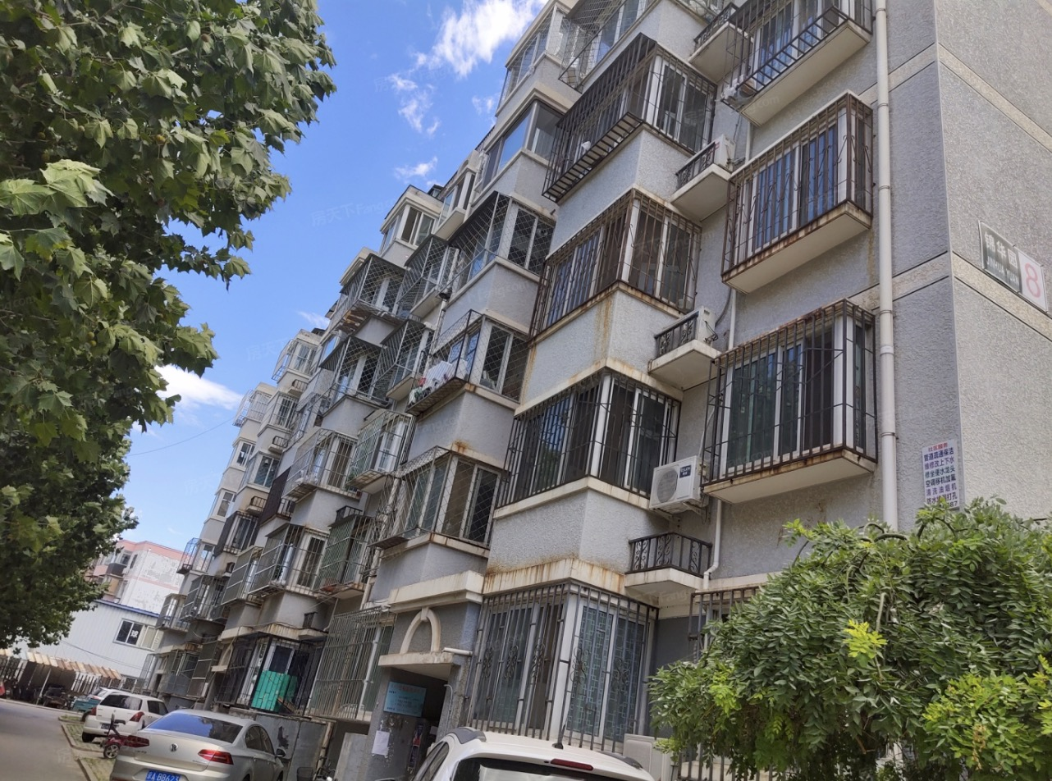

城研
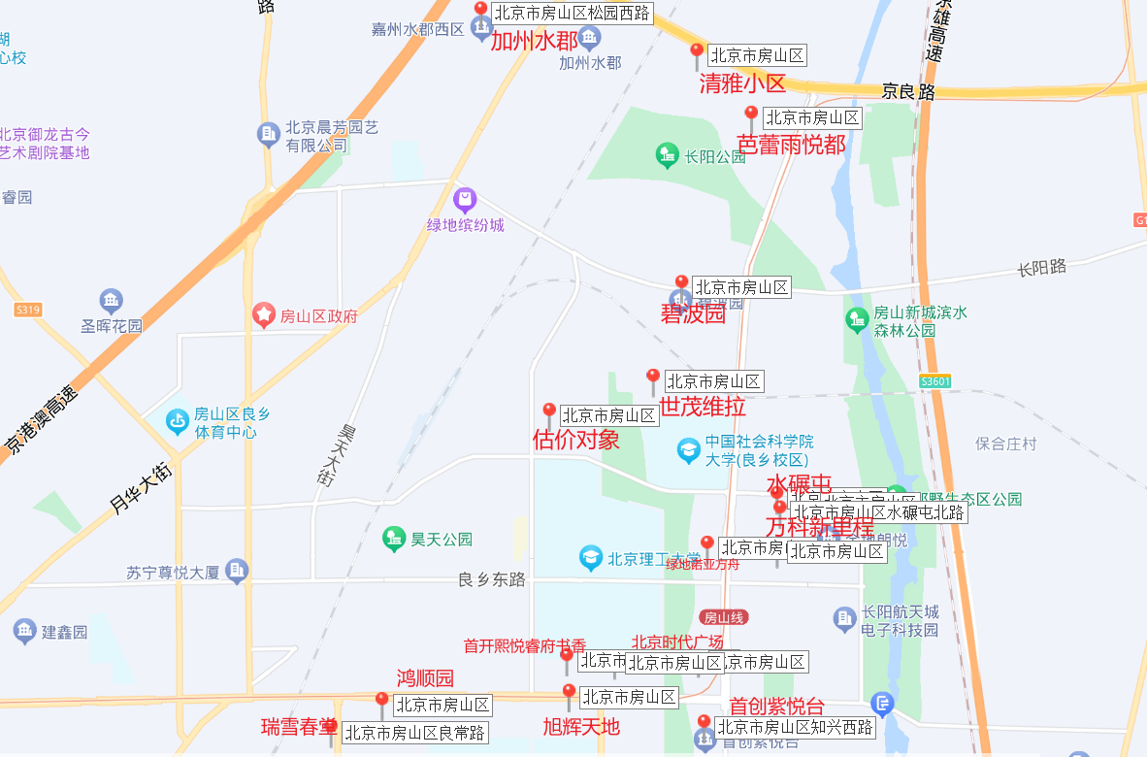
区 | 小区名称 | 起租日期 年 | 起租日期 月 | 整租租金 | 小区
房山区 | 京投万科新里程家园南区 | 2022 | 十二月 | 46.375641564 | 京投万科新里程家园南区
房山区 | 京投万科新里程家园南区 | 2022 | 十一月 | 50.928021378 | 京投万科新里程家园北区
房山区 | 京投万科新里程家园北区 | 2022 | 十一月 | 45.601154855 | 首开熙悦睿府书香
房山区 | 京投万科新里程家园南区 | 2023 | 十月 | 47.343074035 | 首创紫悦台
房山区 | 京投万科新里程家园南区 | 2023 | 九月 | 45.931028439 | 世茂维拉
房山区 | 京投万科新里程家园南区 | 2023 | 八月 | 48.496604998 | 世茂维拉左右间
房山区 | 京投万科新里程家园南区 | 2023 | 七月 | 51.971528641 | 水碾屯东里
房山区 | 京投万科新里程家园北区 | 2023 | 七月 | 46.79144385 | 水碾屯西里
房山区 | 京投万科新里程家园南区 | 2023 | 五月 | 46.347383279 | 碧波园
房山区 | 京投万科新里程家园南区 | 2023 | 四月 | 54.957131408 | 瑞雪春堂
房山区 | 京投万科新里程家园南区 | 2023 | 三月 | 48.924759006 | 加州水郡四期
房山区 | 京投万科新里程家园南区 | 2023 | 二月 | 47.450892404 | 加州水郡三期
房山区 | 京投万科新里程家园北区 | 2023 | 二月 | 50.2176093 | 加州水郡一期
房山区 | 京投万科新里程家园南区 | 2023 | 一月 | 47.86632723 | 加州水郡金桥国际酒店
房山区 | 首开熙悦睿府书香 | 2022 | 十二月 | 56.496861662 | 加州水郡Q酷
房山区 | 首开熙悦睿府书香 | 2022 | 十一月 | 58.619961478 | 加州水郡二期
房山区 | 首开熙悦睿府书香 | 2023 | 十月 | 62.304034858 | 芭蕾雨悦都南区
房山区 | 首开熙悦睿府书香 | 2023 | 九月 | 58.213277168 | 芭蕾雨悦都北区
房山区 | 首开熙悦睿府书香 | 2023 | 八月 | 57.436552504 | 清雅小区
房山区 | 首开熙悦睿府书香 | 2023 | 七月 | 56.34505894 | 鸿顺园西区
房山区 | 首开熙悦睿府书香 | 2023 | 六月 | 58.511986641 | 鸿顺园东区
房山区 | 首开熙悦睿府书香 | 2023 | 五月 | 59.962201614 | 绿地诺亚方舟
房山区 | 首开熙悦睿府书香 | 2023 | 四月 | 55.620146632 | 远洋新仕界
房山区 | 首开熙悦睿府书香 | 2023 | 三月 | 59.162578999 | 北京时代广场
房山区 | 首开熙悦睿府书香 | 2023 | 二月 | 61.750399857 | 旭辉E天地
房山区 | 首开熙悦睿府书香 | 2023 | 一月 | 58.707212959
房山区 | 首创紫悦台 | 2022 | 十二月 | 59.67645067
房山区 | 首创紫悦台 | 2022 | 十一月 | 75.885079221
房山区 | 首创紫悦台 | 2023 | 十月 | 66.660888578
房山区 | 首创紫悦台 | 2023 | 九月 | 68.525028762
房山区 | 首创紫悦台 | 2023 | 八月 | 66.437735381
房山区 | 首创紫悦台 | 2023 | 七月 | 67.364213546
房山区 | 首创紫悦台 | 2023 | 六月 | 59.153722009
房山区 | 首创紫悦台 | 2023 | 五月 | 57.888090161
房山区 | 首创紫悦台 | 2023 | 四月 | 57.32706219
房山区 | 首创紫悦台 | 2023 | 三月 | 64.801820627
房山区 | 首创紫悦台 | 2023 | 二月 | 68.153709165
房山区 | 首创紫悦台 | 2023 | 一月 | 66.100579123
房山区 | 世茂维拉 | 2022 | 十二月 | 48.665090561
房山区 | 世茂维拉 | 2022 | 十一月 | 52.188319537
房山区 | 世茂维拉 | 2023 | 十月 | 46.565683353
房山区 | 世茂维拉 | 2023 | 九月 | 48.625511371
房山区 | 世茂维拉 | 2023 | 八月 | 49.149063738
房山区 | 世茂维拉 | 2023 | 七月 | 49.724456832
房山区 | 世茂维拉 | 2023 | 六月 | 52.944759406
房山区 | 世茂维拉 | 2023 | 五月 | 46.989813595
房山区 | 世茂维拉左右间 | 2023 | 四月 | 90.465572808
房山区 | 世茂维拉 | 2023 | 四月 | 49.005880799
房山区 | 世茂维拉 | 2023 | 三月 | 49.161123703
房山区 | 世茂维拉 | 2023 | 二月 | 47.161451497
房山区 | 世茂维拉 | 2023 | 一月 | 48.409699365
房山区 | 水碾屯东里 | 2023 | 八月 | 44.222654982
房山区 | 水碾屯西里 | 2023 | 七月 | 45.463401961
房山区 | 水碾屯西里 | 2023 | 六月 | 43.379243032
房山区 | 水碾屯西里 | 2023 | 四月 | 46.728974184
房山区 | 水碾屯东里 | 2023 | 四月 | 45.680399343
房山区 | 水碾屯西里 | 2023 | 一月 | 46.867675361
房山区 | 碧波园 | 2022 | 十二月 | 42.688852606
房山区 | 碧波园 | 2022 | 十一月 | 37.313433308
房山区 | 碧波园 | 2023 | 十月 | 36.706919686
房山区 | 碧波园 | 2023 | 九月 | 45.060676374
房山区 | 碧波园 | 2023 | 八月 | 39.474940334
房山区 | 碧波园 | 2023 | 七月 | 41.048653755
房山区 | 碧波园 | 2023 | 六月 | 36.466667958
房山区 | 碧波园 | 2023 | 四月 | 34.976966024
房山区 | 碧波园 | 2023 | 三月 | 40.10961619
房山区 | 碧波园 | 2023 | 二月 | 46.24895936
房山区 | 碧波园 | 2023 | 一月 | 32.470933511
房山区 | 瑞雪春堂 | 2022 | 十二月 | 47.088308809
房山区 | 瑞雪春堂 | 2022 | 十一月 | 43.831369678
房山区 | 瑞雪春堂 | 2023 | 十月 | 44.122856196
房山区 | 瑞雪春堂 | 2023 | 九月 | 43.700812812
房山区 | 瑞雪春堂 | 2023 | 八月 | 42.005373118
房山区 | 瑞雪春堂 | 2023 | 七月 | 41.422066198
房山区 | 瑞雪春堂 | 2023 | 六月 | 42.130226931
房山区 | 瑞雪春堂 | 2023 | 五月 | 41.478884116
房山区 | 瑞雪春堂 | 2023 | 四月 | 40.86312585
房山区 | 瑞雪春堂 | 2023 | 三月 | 42.291634856
房山区 | 瑞雪春堂 | 2023 | 二月 | 42.57131248
房山区 | 瑞雪春堂 | 2023 | 一月 | 45.796432222
房山区 | 加州水郡四期 | 2022 | 十二月 | 39.480127095
房山区 | 加州水郡三期 | 2022 | 十二月 | 42.105167019
房山区 | 加州水郡一期 | 2022 | 十一月 | 35.38821033
房山区 | 加州水郡四期 | 2022 | 十一月 | 41.578978266
房山区 | 加州水郡三期 | 2022 | 十一月 | 41.09639747
房山区 | 加州水郡一期 | 2023 | 十月 | 35.92434755
房山区 | 加州水郡四期 | 2023 | 十月 | 40.037407104
房山区 | 加州水郡三期 | 2023 | 十月 | 40.257157737
房山区 | 加州水郡一期 | 2023 | 九月 | 30.61441811
房山区 | 加州水郡四期 | 2023 | 九月 | 41.851129328
房山区 | 加州水郡三期 | 2023 | 九月 | 42.124527709
房山区 | 加州水郡金桥国际酒店 | 2023 | 九月 | 40.600894603
房山区 | 加州水郡Q酷 | 2023 | 八月 | 46.376811594
房山区 | 加州水郡一期 | 2023 | 八月 | 35.914380118
房山区 | 加州水郡四期 | 2023 | 八月 | 40.513109156
房山区 | 加州水郡三期 | 2023 | 八月 | 38.636091666
房山区 | 加州水郡金桥国际酒店 | 2023 | 八月 | 44.660984063
房山区 | 加州水郡一期 | 2023 | 七月 | 36.991811521
房山区 | 加州水郡四期 | 2023 | 七月 | 40.749830209
房山区 | 加州水郡三期 | 2023 | 七月 | 39.861662011
房山区 | 加州水郡金桥国际酒店 | 2023 | 七月 | 44.612216884
房山区 | 加州水郡二期 | 2023 | 七月 | 36.19497024
房山区 | 加州水郡四期 | 2023 | 六月 | 40.276883117
房山区 | 加州水郡三期 | 2023 | 六月 | 38.955910179
房山区 | 加州水郡金桥国际酒店 | 2023 | 六月 | 55.679287305
房山区 | 加州水郡二期 | 2023 | 六月 | 40.502835198
房山区 | 加州水郡四期 | 2023 | 五月 | 42.120107595
房山区 | 加州水郡三期 | 2023 | 五月 | 38.987922536
房山区 | 加州水郡金桥国际酒店 | 2023 | 五月 | 44.660984063
房山区 | 加州水郡二期 | 2023 | 五月 | 43.223647932
房山区 | 加州水郡Q酷 | 2023 | 四月 | 52.785107812
房山区 | 加州水郡一期 | 2023 | 四月 | 34.785910089
房山区 | 加州水郡四期 | 2023 | 四月 | 40.191671724
房山区 | 加州水郡三期 | 2023 | 四月 | 40.024007377
房山区 | 加州水郡金桥国际酒店 | 2023 | 四月 | 45.699814025
房山区 | 加州水郡二期 | 2023 | 四月 | 41.873152249
房山区 | 加州水郡Q酷 | 2023 | 三月 | 38.095238095
房山区 | 加州水郡一期 | 2023 | 三月 | 30.952087457
房山区 | 加州水郡四期 | 2023 | 三月 | 39.613877241
房山区 | 加州水郡三期 | 2023 | 三月 | 40.081191247
房山区 | 加州水郡Q酷 | 2023 | 二月 | 46.376811594
房山区 | 加州水郡四期 | 2023 | 二月 | 40.614722531
房山区 | 加州水郡三期 | 2023 | 二月 | 37.353300521
房山区 | 加州水郡金桥国际酒店 | 2023 | 二月 | 46.691028794
房山区 | 加州水郡四期 | 2023 | 一月 | 37.309156573
房山区 | 加州水郡三期 | 2023 | 一月 | 40.451747444
房山区 | 芭蕾雨悦都南区 | 2022 | 十二月 | 61.552958206
房山区 | 芭蕾雨悦都北区 | 2022 | 十二月 | 50.191910697
房山区 | 芭蕾雨悦都南区 | 2022 | 十一月 | 56.913396012
房山区 | 芭蕾雨悦都北区 | 2022 | 十一月 | 57.030892458
房山区 | 芭蕾雨悦都北区 | 2023 | 十月 | 59.457427479
房山区 | 芭蕾雨悦都南区 | 2023 | 九月 | 54.571778038
房山区 | 芭蕾雨悦都北区 | 2023 | 九月 | 54.662473231
房山区 | 芭蕾雨悦都南区 | 2023 | 八月 | 54.783907919
...

市场
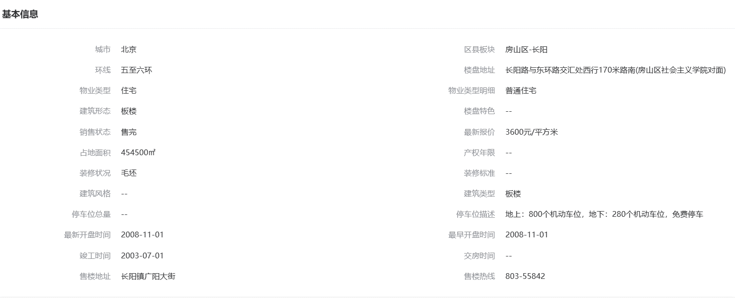
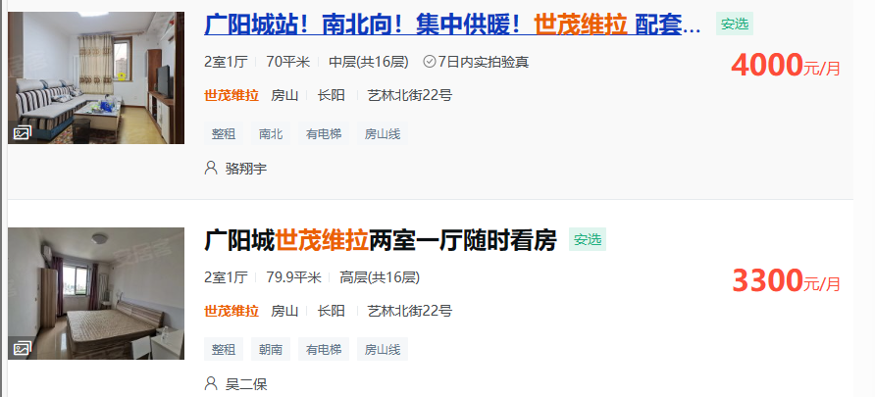
...
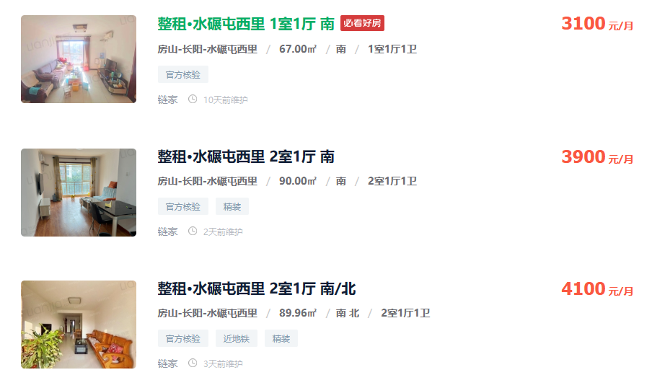
93 | 3600 | 38.71
112 | 4400 | 39.29
89 | 3300 | 37.08
96.23 | 4190 | 43.54
111.68 | 5000 | 44.77
90 | 3500 | 38.89
93 | 3500 | 37.63
93.8 | 3600 | 38.38
92.93 | 3500 | 37.66
113 | 4500 | 39.82
120.6 | 5100 | 42.29
108.81 | 4500 | 41.36
 |  | 39.95

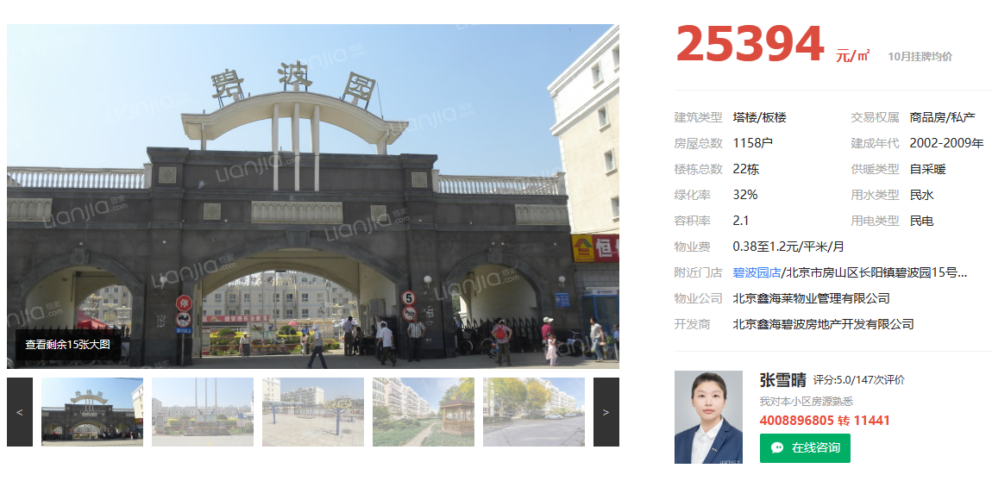
...
60.87 | 3250 | 53.39
59.89 | 3300 | 55.1
59.83 | 3100 | 51.81
80 | 3300 | 41.25
79.9 | 3300 | 41.3
60 | 3200 | 53.33
69.07 | 3600 | 52.12
100 | 4300 | 43
79.84 | 3800 | 47.6
64 | 3000 | 46.88
53.9 | 2900 | 53.8
100 | 4500 | 45
 |  | 48.72
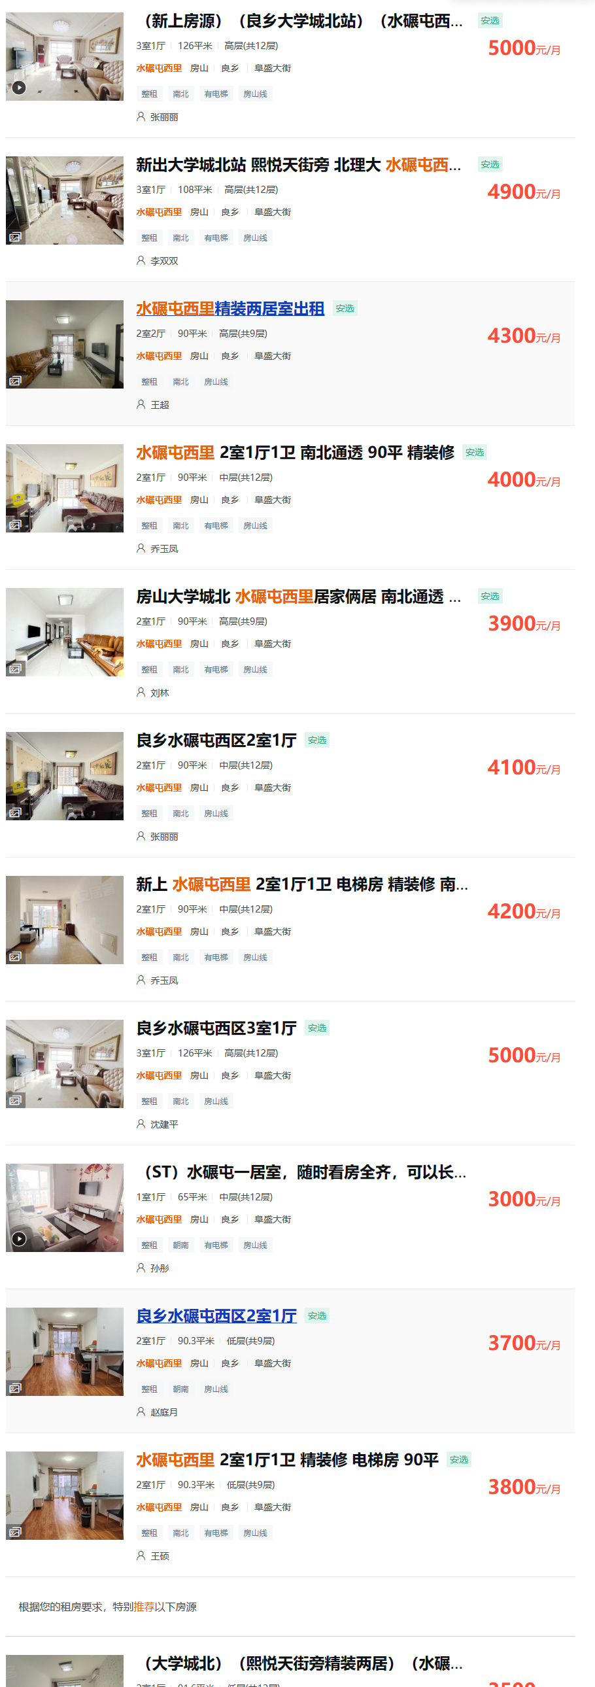
...
90 | 3900 | 43.33
89.96 | 4100 | 45.58
126 | 5000 | 39.68
108 | 4900 | 45.37
90 | 4300 | 47.78
90 | 4000 | 44.44
90 | 4100 | 45.56
90 | 4200 | 46.67
65 | 3000 | 46.15
...
